상품제안서
풀칼라 오바록 천연고무 데스크매트 3T | 상품코드: S30028

 |  |  |  |  |  |  | 02-713-8555 | www.synergygift.co.kr
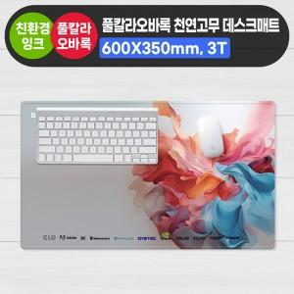

【상세/제작정보】

【인쇄/포장옵션】 | 풀칼라 / 사각PET케이스

【공급단가】 | 수량 | 50~ | 100~ | 500~ | 1,000~ | 2,000~
*VAT별도 | 단가 | 7,160원 | 5,330원 | 5,000원 | 4,680원 | 4,430원

【상품 URL】 | https://www.synergygift.co.kr:443/src/goods_detail.php?gdno=30028

